Sheet2
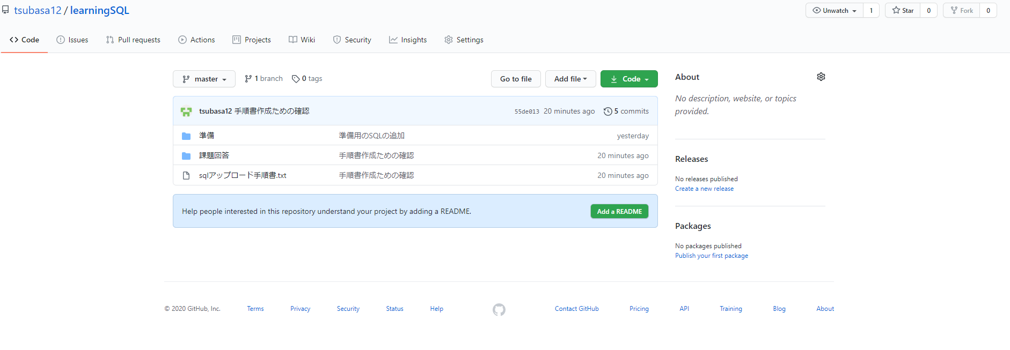
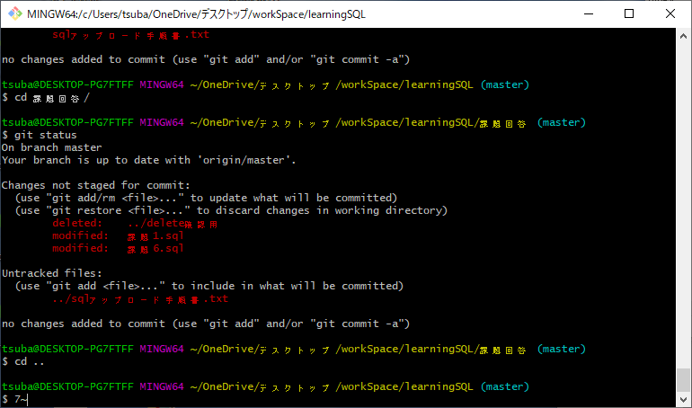
現在の状態を確認する
1,「git status」 変更したファイル名を確認する
新規登録のファイルがUntracked filesになっていること
変更のファイルがmodifiedになっていること
削除のファイルがdeletedになっていること
これらすべてが正しいことを確認して次の手順へ進める

2,「git diff」 変更した内容を確認する
余分な変更がないかを確認する

3,「git add ファイルパス」 対象のファイルが1つだった場合、そのファイルを指定する
両赤枠内のファイルパスを入力する
4,「git status」でファイルがChanges to be committedに追加されているか確認する

5,「git commit -m {}」{}の中に、コメントを入力する
6, 「git log」で実行したコミットを確認する

7,「git push origin master」リモートリポジトリに送信
8, git hubを開いて、ログを確認する
git hub URL
https://github.com/tsubasa12/learningSQL.git

